상품제안서
비벨로 양장 다이어리 25절 | 상품코드: S29349

 |  |  |  |  |  |  | 02-713-8555 | www.synergygift.co.kr
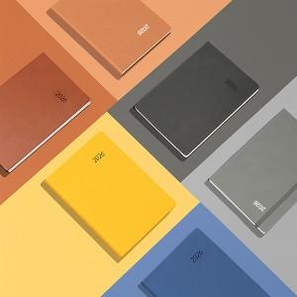

【상세/제작정보】

【인쇄/포장옵션】 | 기타 / 개별 종이케이스

【공급단가】 | 수량 | 100~ | 300~ | 500~ | 1,000~ | 3,000~
*VAT별도 | 단가 | 8,970원 | 8,240원 | 7,480원 | 7,060원 | 6,600원

【상품 URL】 | https://www.synergygift.co.kr:443/src/goods_detail.php?gdno=29349

